Накладная-№3
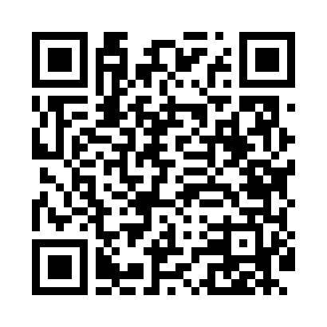
Номер товарно-транспортной накладной: |  |  | Торговый представитель: Kamol aka
Поставщик: Toshkent falcon fly 2 |  |  | Телефон торгового представителя: +998979626299
Дата отгрузки: 08.10.2025 |  |  | Контрагент: Dona zakass
Дата консигнации: |  |  | Адрес:
Доставщик: |  |  | Телефон:
Телефон доставщика:
Время заказа: 08.10.2025 17:29:24
№ | Штрих-код | Название товаров (работ,услуг) | Количество | Количество в кейсе | Цена | Сумма
 |  |  | 83 |  |  | 133.7
1 | 6823541213241 | Ёғоч пиёла 9.5*6.5 10 см DB-13-54 | 50 | 50 шт. | 1.40 | 70
2 | 6915641921109 | Пластмасса ликоб 25.5x15 см DB-59-3 | 30 | 30 шт. | 1.90 | 57
3 | 6905385390125 | Пластиковая салатница YST066, 19×19 см, XP-39 -12 | 1 | 1 шт. | 2 | 2
4 | 6920250671024 | Пластиковый салатница 60185 DB-67-102 | 1 | 1 шт. | 2.20 | 2.20
5 | 6920250567990 | Пластиковый салатница 65095 DB-67-99 | 1 | 1 шт. | 2.50 | 2.50
Итого: 133.7$|->UZS: 1,671,250.00

